Sheet1
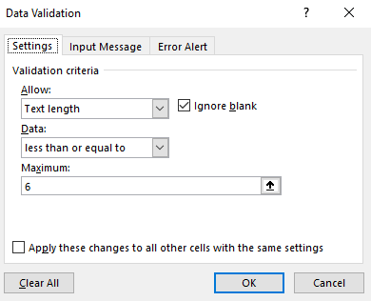
STT | NGÀY | TỔ | MÃ PB
1 | 2012-12-11 | B001 |  |  |  | 1
2 | 2012-01-01 | B002
3 | 2012-04-04 | B002
4 | 2012-05-26 | B003
5 | 2012-04-19 | B001
6 | 2012-11-05 | B002
7 | 2012-03-04 | B001

1/ Dùng chức năng Data Validation tạo điều kiện ràng buộc cho ô mã phòng ban chỉ nhập giá trị tối đa 6 ký tự

BẢNG KÊ BÁN HÀNG
LOẠI HÀNG | SỐ LƯỢNG | ĐƠN GIÁ | NGÀY NHẬP | LƯƠNG CƠ BẢN
DATA-350 | 10 | 12000 | 2011-03-03 | 200
DVD-420 | 10 | 9000 | 2011-03-09 | 300
VCD-200 | 11 | 16000 | 2011-03-19 | 350
DATA-690 | 12 | 14000 | 2011-03-29 | 400
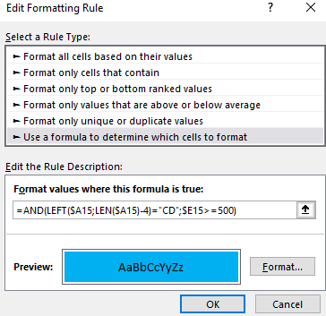
CD-190 | 14 | 19000 | 2011-04-09 | 500 | 2
DVD-210 | 15 | 8000 | 2011-04-11 | 350
CD-120 | 17 | 5000 | 2011-05-02 | 600
DATA-320 | 18 | 13000 | 2011-05-14 | 450
DVD-400 | 19 | 20000 | 2011-05-20 | 550

2/ Tô màu cho các dòng có LOẠI HÀNG là CD và có lương cơ bản từ 500 trở lên

